基本玩法
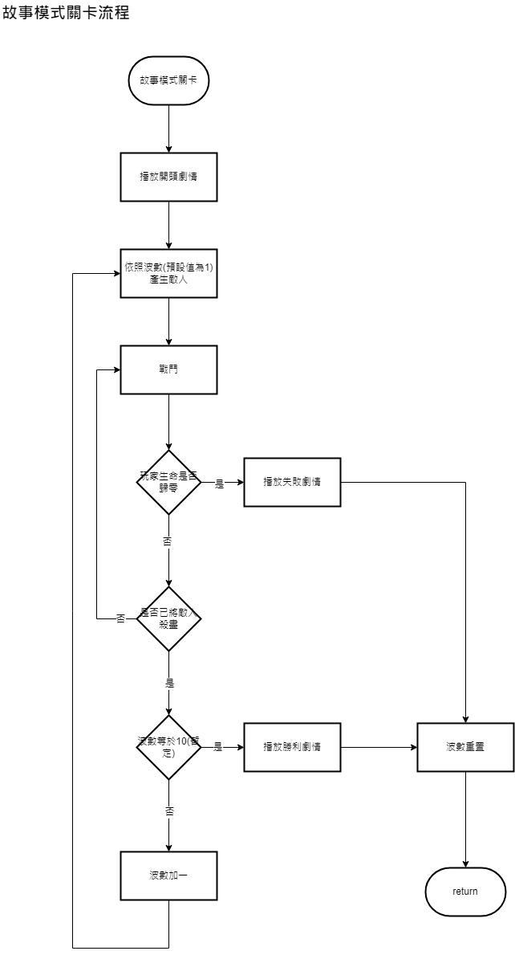
基本玩法
故事模式
。遊戲在同一個場地進行
。共有10波敵人(暫定)，將這波的敵人殺完會產生下一波敵人，敵人會愈來愈強
。敵人會從地圖最左與最右兩側陸續出現，並往中央移動
。遊戲結束會結算分數

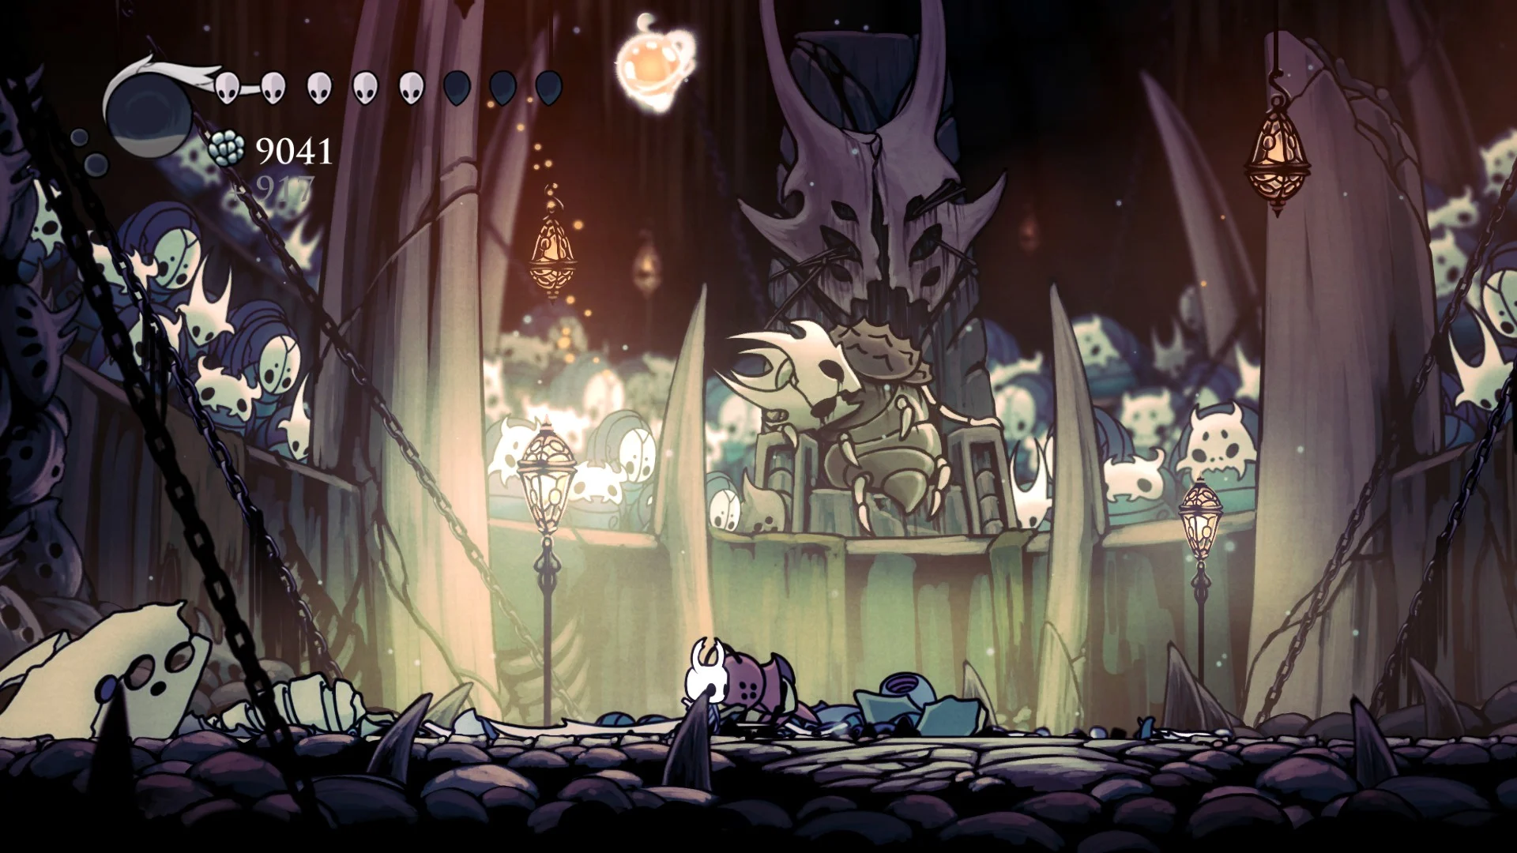
類似空洞騎士愚人鬥獸場：

挑戰模式
。限時10分鐘(暫定)，時限一到戰鬥結束，開始結算
。共有20波敵人(暫定)，理想上種類會比故事模式還多
。遊戲在同一個場地進行
。敵人會從地圖最左與最右兩側陸續出現，並往中央移動
。遊戲結束會結算分數

流程圖參考：
https://app.diagrams.net/#G198RaeA3XA_b2Xfwl_2D2yFxYfitIzsvj

需求
功能
功能名稱 | 功能敘述 | 備註 | 參考資料
產生敵人 | 依照波數產生敵人 | 從最左或最右側陸續出現
流程控制 | 敵人被清場後，波數+1。波數>20，遊戲結束 | 挑戰模式中，時限到遊戲也會結束
計時器 | 紀錄戰鬥進行多久

數值
名稱 | 數據區間 | 備註
波數 | int | 紀錄現在是第幾波
總波數 | int | 通關總共有幾波
計時 | float | 記錄戰鬥進行多久

第一隻敵人
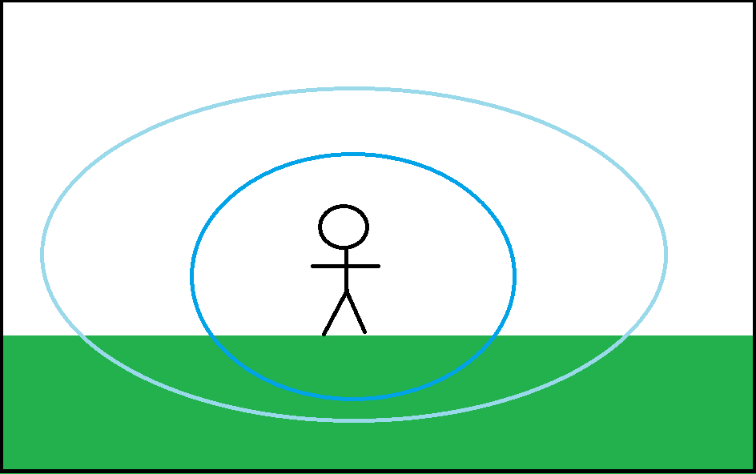
第一隻敵人
綿羊士兵 |  | 狀態機示意圖 | 偵測距離示意圖
最基本的小兵，移動速度與攻擊速度都是中等。
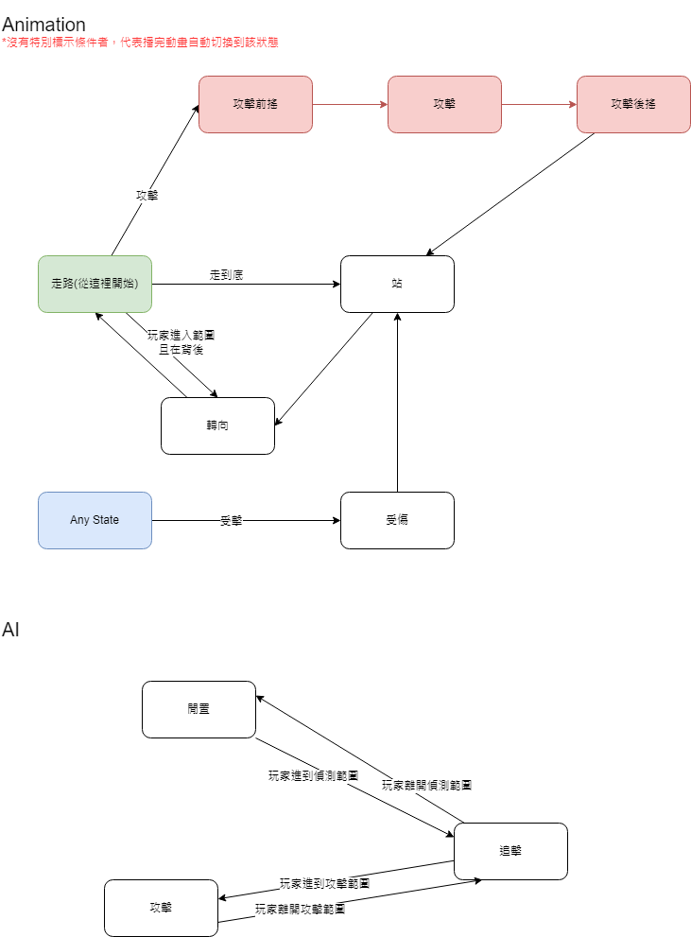
基本素質 | 各項數值的參考
攻擊力 | 低
血量 | 低
護盾 | 0
攻擊速度 | 中等
移動速度 | 中等
可抓拋比率 | 100%
硬直時間 | 中等 |  | 淺藍區域：偵測區域
 |  |  | 深藍區域：攻擊區域
動作
走路 | 水平方向的移動
攻擊 | 播放攻擊動畫與特效
站 | 停在原地呼吸
轉向 | X軸方向左右對調
受傷 | 硬直
倒地 | 硬直，不能被攻擊

AI狀態機
閒置 | 隨機向左向右走一段距離，停下來左顧右盼後轉向
追擊 | 玩家進入偵查範圍，朝玩家的方向移動
攻擊 | 玩家進入攻擊範圍，開始攻擊

需求
功能
功能名稱 | 功能敘述 | 備註 | 參考資料
走路 | 水平方向的移動
攻擊 | 播放攻擊動畫與特效
站 | 停在原地呼吸
轉向 | X軸方向左右對調
受傷 | 硬直 | 再次受到攻擊會刷新硬直
AI狀態機

數值
名稱 | 數據區間 | 備註

